G.9-2567
ภาพถ่ายและรูปตัดขวางลำน้ำสถานีสำรวจอุทกวิทยาน้ำแม่สรวย (G.9)
บ้านกระเหรี่ยงทุ่งพร้าว ต.วาวี อ.แม่สรวย จ.เชียงราย ปี 2567
 |  |  |  |  |  |  |  |  |  |  |  | 2566 |  |  | 2567
 |  |  |  |  |  |  |  |  |  |  |  | สำรวจเมื่อ 15 พ.ย.2565 |  |  | สำรวจเมื่อ 7 ก.พ.2567
 |  |  |  |  |  |  |  |  |  |  |  | ระยะ | ระดับ | ผิวน้ำ | ระยะ | ระดับ | ผิวน้ำ
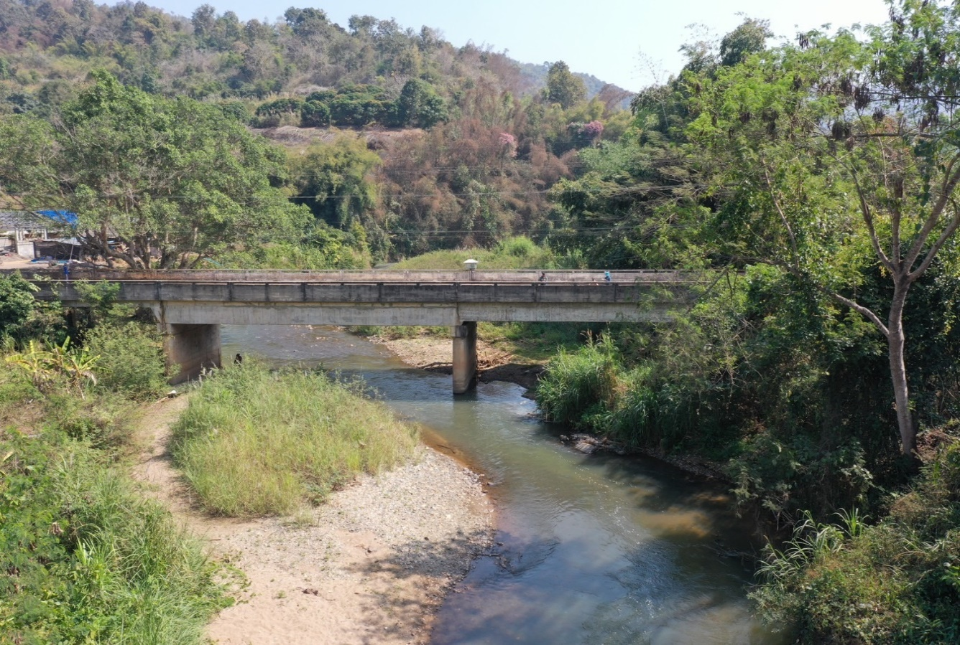
 |  |  |  |  |  |  |  |  |  |  |  | -50 | 523.331 | 515.716 | -50 | 522.521 | 515.516
 |  |  |  |  |  |  |  |  |  |  |  | -40 | 522.796 | 515.716 | -40 | 522.261 | 515.516
 |  |  |  |  |  |  |  |  |  |  |  | -30 | 522.243 | 515.716 | -30 | 522.065 | 515.516
 |  |  |  |  |  |  |  |  |  |  |  | -20 | 522.022 | 515.716 | -20 | 521.875 | 515.516
 |  |  |  |  |  |  |  |  |  |  |  | -10 | 521.755 | 515.716 | -10 | 521.736 | 515.516
 |  |  |  |  |  |  |  |  |  |  |  | 0 | 521.610 | 515.716 | 0 | 521.610 | 515.516
 |  |  |  |  |  |  |  |  |  |  |  | 0 | 520.118 | 515.716 | 0 | 520.819 | 515.516
 |  |  |  |  |  |  |  |  |  |  |  | 2 | 519.711 | 515.716 | 2 | 519.763 | 515.516
 |  |  |  |  |  |  |  |  |  |  |  | 4 | 518.855 | 515.716 | 4 | 518.868 | 515.516
 |  |  |  |  |  |  |  |  |  |  |  | 6 | 518.145 | 515.716 | 6 | 518.038 | 515.516
 |  |  |  |  |  |  |  |  |  |  |  | 8 | 517.921 | 515.716 | 8 | 517.739 | 515.516
 |  |  |  |  |  |  |  |  |  |  |  | 10 | 517.428 | 515.716 | 10 | 517.355 | 515.516
 |  |  |  |  |  |  |  |  |  |  |  | 12 | 517.247 | 515.716 | 12 | 517.235 | 515.516
 |  |  |  |  |  |  |  |  |  |  |  | 14 | 517.121 | 515.716 | 14 | 516.983 | 515.516
รูปตัดขวางลำน้ำน้ำแม่สรวยที่แนวสำรวจปริมาณน้ำ
 |  |  |  |  |  |  |  |  |  |  |  | 16 | 516.921 | 515.716 | 16 | 516.902 | 515.516
 |  |  |  |  |  |  |  |  |  |  |  | 18 | 515.716 | 515.716 | 18 | 515.938 | 515.516
 |  |  |  |  |  |  |  |  |  |  |  | 20 | 515.246 | 515.716 | 19 | 515.516 | 515.516
 |  |  |  |  |  |  |  |  |  |  |  | 22 | 515.166 | 515.716 | 20 | 515.036 | 515.516
 |  |  |  |  |  |  |  |  |  |  |  | 24 | 515.116 | 515.716 | 22 | 514.996 | 515.516
 |  |  |  |  |  |  |  |  |  |  |  | 26 | 515.296 | 515.716 | 24 | 515.016 | 515.516
 |  |  |  |  |  |  |  |  |  |  |  | 28 | 514.986 | 515.716 | 26 | 515.146 | 515.516
 |  |  |  |  |  |  |  |  |  |  |  | 30 | 514.966 | 515.716 | 28 | 515.116 | 515.516
 |  |  |  |  |  |  |  |  |  |  |  | 32 | 515.136 | 515.716 | 30 | 515.056 | 515.516
 |  |  |  |  |  |  |  |  |  |  |  | 34 | 515.166 | 515.716 | 32 | 514.996 | 515.516
 |  |  |  |  |  |  |  |  |  |  |  | 36 | 515.516 | 515.716 | 34 | 515.136 | 515.516
 |  |  |  |  |  |  |  |  |  |  |  | 38 | 516.571 | 515.716 | 36 | 515.765 | 515.516
 |  |  |  |  |  |  |  |  |  |  |  | 40 | 516.233 | 515.716 | 38 | 515.868 | 515.516
 |  |  |  |  |  |  |  |  |  |  |  | 42 | 516.258 | 515.716 | 40 | 515.520 | 515.516
 |  |  |  |  |  |  |  |  |  |  |  | 44 | 516.083 | 515.716 | 42 | 515.977 | 515.516
 |  |  |  |  |  |  |  |  |  |  |  | 46 | 515.984 | 515.716 | 44 | 515.915 | 515.516
 |  |  |  |  |  |  |  |  |  |  |  | 48 | 515.962 | 515.716 | 46 | 515.825 | 515.516
 |  |  |  |  |  |  |  |  |  |  |  | 50 | 516.135 | 515.716 | 48 | 516.009 | 515.516
ระยะ | -50 | -40 | -30 | -20 | -10 | 0 | 0 | 2 | 4 | 6 | 8 | 52 | 516.266 | 515.716 | 50 | 516.218 | 515.516
ระดับ | 522.521 | 522.261 | 522.065 | 521.875 | 521.736 | 521.610 | 520.819 | 519.763 | 518.868 | 518.038 | 517.739 | 54 | 516.253 | 515.716 | 52 | 516.302 | 515.516
ระยะ | 10 | 12 | 14 | 16 | 18 | 19 | 20 | 22 | 24 | 26 | 28 | 56 | 516.421 | 515.716 | 54 | 516.159 | 515.516
ระดับ | 517.355 | 517.235 | 516.983 | 516.902 | 515.938 | 515.516 | 515.036 | 514.996 | 515.016 | 515.146 | 515.116 | 58 | 516.648 | 515.716 | 56 | 516.528 | 515.516
ระยะ | 30 | 32 | 34 | 36 | 38 | 40 | 42 | 44 | 46 | 48 | 50 | 60 | 516.472 | 515.716 | 58 | 516.715 | 515.516
ระดับ | 515.056 | 514.996 | 515.136 | 515.765 | 515.868 | 515.520 | 515.977 | 515.915 | 515.825 | 516.009 | 516.218 | 62 | 517.538 | 515.716 | 60 | 516.825 | 515.516
ระยะ | 52 | 54 | 56 | 58 | 60 | 62 | 64 | 65 | 65 | 70 | 80 | 64 | 519.258 | 515.716 | 62 | 517.348 | 515.516
ระดับ | 516.302 | 516.159 | 516.528 | 516.715 | 516.825 | 517.348 | 519.275 | 519.729 | 521.605 | 521.698 | 521.786 | 65 | 519.783 | 515.716 | 64 | 519.275 | 515.516
ระยะ | 90 | 100 | 110 |  |  |  |  |  |  |  |  | 65 | 521.605 | 515.716 | 65 | 519.729 | 515.516
ระดับ | 521.817 | 521.858 | 521.893 |  |  |  |  |  |  |  |  | 70 | 521.958 | 515.716 | 65 | 521.605 | 515.516
ระยะ |  |  |  |  |  |  |  |  |  |  |  | 80 | 521.811 | 515.716 | 70 | 521.698 | 515.516
ระดับ |  |  |  |  |  |  |  |  |  |  |  | 90 | 521.803 | 515.716 | 80 | 521.786 | 515.516
 |  |  |  |  |  |  |  |  |  |  |  | 100 | 521.912 | 515.716 | 90 | 521.817 | 515.516
 | BM. | 521.941 | ม.(ร.ท.ก.) |  | ตลิ่งฝั่งซ้าย | 521.610 | ม.(ร.ท.ก.) |  | ตลิ่งฝั่งขวา | 521.605 | ม.(ร.ท.ก.) | 110 | 521.850 | 515.716 | 100 | 521.858 | 515.516
 | ท้องน้ำ | 514.996 | ม.(ร.ท.ก.) |  | ศูนย์เสา | 514.656 | ม.(ร.ท.ก.) |  | สำรวจเมื่อ 7 ก.พ.2567 |  |  | 120 | 521.861 | 515.716 | 110 | 521.893 | 515.516
 |  |  |  |  |  |  |  |  |  |  |  | 120 | 521.852 | 515.716
 |  |  |  |  |  |  |  |  | ผู้สำรวจ นายสุภเดช เตชะสา

 |  |  |  | ตรวจสอบหมุดหลักฐานแล้ว

 |  |  |  |  | เปลี่ยนรูปแล้ว

